fig 8
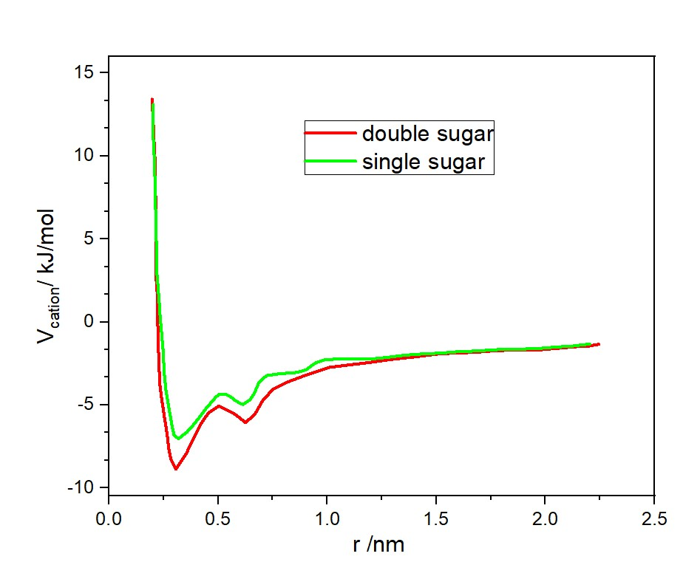
X | Y | X | Y
double sugar |  | single sugar
0.19704 | 13.42261 | 0.20287 | 13.10929
0.20044 | 12.66369 | 0.20287 | 12.19719
0.20384 | 11.80729 | 0.20287 | 11.00658
0.20724 | 10.76289 | 0.2087 | 9.55836
0.21016 | 9.86472 | 0.21161 | 7.90822
0.21016 | 8.8621 | 0.21453 | 6.25808
0.21356 | 7.67846 | 0.21744 | 4.64972
0.21696 | 6.48785 | 0.22036 | 2.87425
0.21696 | 5.15799 | 0.2291 | 1.34944
0.21696 | 3.77939 | 0.23445 | 0.27023
0.21696 | 2.49827 | 0.24319 | -0.96215
0.22376 | 1.21019 | 0.24902 | -1.91603
0.22376 | -0.25892 | 0.25194 | -2.94649
0.22667 | -1.63752 | 0.26068 | -4.10229
0.23008 | -2.82813 | 0.27477 | -5.21631
0.23348 | -3.77505 | 0.28935 | -6.28855
0.24028 | -4.53397 | 0.2981 | -6.82467
0.2534 | -5.67584 | 0.31802 | -7.03355
0.26652 | -6.76897 | 0.35591 | -6.65757
0.27332 | -7.57663 | 0.38458 | -6.24677
0.28303 | -8.24504 | 0.41908 | -5.66888
0.30636 | -8.86472 | 0.44191 | -5.25808
0.353 | -7.95958 | 0.47106 | -4.80551
0.38944 | -6.96392 | 0.49098 | -4.51308
0.42248 | -6.10752 | 0.50556 | -4.34598
0.45551 | -5.48785 | 0.52256 | -4.34598
0.50216 | -5.06313 | 0.54005 | -4.38776
0.57504 | -5.53659 | 0.55755 | -4.51308
0.62508 | -6.05878 | 0.57747 | -4.72196
0.66784 | -5.58532 | 0.59787 | -4.88906
0.70427 | -4.72892 | 0.61488 | -4.96565
0.75092 | -4.06051 | 0.64646 | -4.68018
0.81408 | -3.63579 | 0.66686 | -4.26939
0.89327 | -3.25285 | 0.68678 | -3.64972
1.0128 | -2.73065 | 0.72177 | -3.23196
1.09588 | -2.5914 | 0.78784 | -3.1136
1.19548 | -2.44519 | 0.834 | -3.07182
1.29459 | -2.2572 | 0.86558 | -3.03005
1.3942 | -2.11098 | 0.90591 | -2.86294
1.50692 | -1.92299 | 0.92631 | -2.65406
1.57979 | -1.87425 | 0.94915 | -2.45215
1.6794 | -1.82551 | 0.98656 | -2.28505
1.76879 | -1.735 | 1.03272 | -2.24327
1.8718 | -1.68626 | 1.10754 | -2.24327
1.9714 | -1.68626 | 1.19402 | -2.24327
2.05399 | -1.58878 | 1.28342 | -2.11794
2.13027 | -1.49827 | 1.35241 | -1.99958
2.20024 | -1.44953 | 1.44473 | -1.91603
2.24348 | -1.35206 | 1.52538 | -1.87425
 |  | 1.59729 | -1.7907
 |  | 1.68377 | -1.74892
 |  | 1.78483 | -1.66537
 |  | 1.90581 | -1.6236
 |  | 1.98354 | -1.58182
 |  | 2.05837 | -1.49827
 |  | 2.11618 | -1.46346
 |  | 2.16768 | -1.37991
 |  | 2.20267 | -1.33813

fig 4
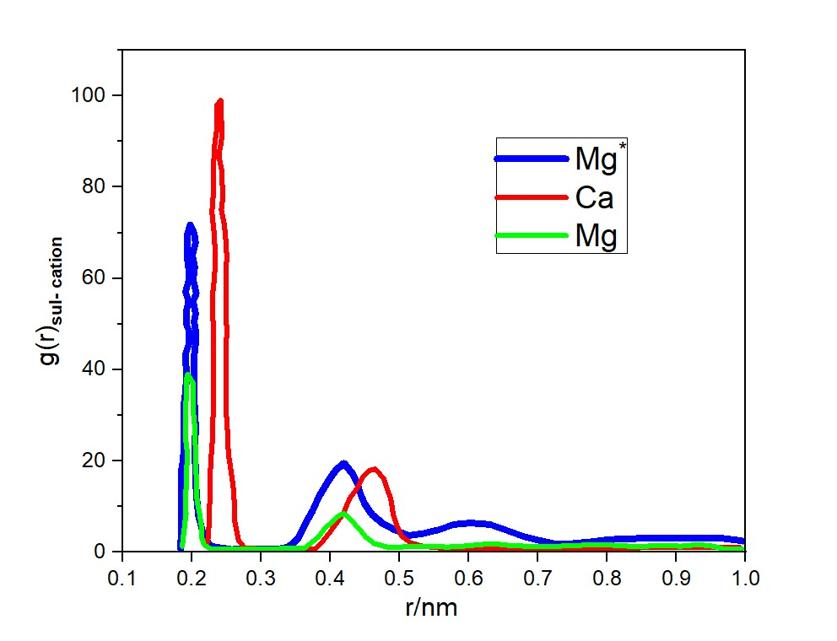
X | Y | x | y | X | Y
Mg˟ |  | Ca |  | Mg
0.18378 | 0.60783 | 0.22106 | 1.52736 | 0.18606 | 1.34345
0.18378 | 2.07907 | 0.22449 | 3.88748 | 0.1872 | 3.18251
0.18492 | 4.25529 | 0.22449 | 5.35872 | 0.18949 | 5.91044
0.18492 | 6.4315 | 0.22563 | 7.71884 | 0.19158 | 8.45446
0.18492 | 8.45446 | 0.22563 | 10.63067 | 0.19044 | 11.18239
0.18492 | 10.81458 | 0.22658 | 13.91032 | 0.19158 | 13.91032
0.18492 | 13.1747 | 0.22658 | 17.92558 | 0.19158 | 16.27043
0.18492 | 15.53481 | 0.22772 | 20.65351 | 0.19272 | 19.36617
0.18492 | 18.07884 | 0.23 | 25.37375 | 0.19272 | 22.46191
0.1872 | 20.1018 | 0.23 | 27.91777 | 0.19044 | 25.18984
0.18834 | 22.64582 | 0.23114 | 31.74913 | 0.19044 | 27.73387
0.18834 | 25.92546 | 0.23114 | 37.20499 | 0.19044 | 30.46179
0.18834 | 29.0212 | 0.23114 | 43.02866 | 0.19158 | 33.37363
0.18834 | 32.30085 | 0.23114 | 48.30061 | 0.19158 | 35.73375
0.19044 | 34.84487 | 0.23 | 52.68369 | 0.19158 | 37.75671
0.19158 | 36.83718 | 0.23 | 56.6683 | 0.19386 | 39.01339
0.19158 | 38.30842 | 0.23229 | 59.58014 | 0.20185 | 37.02108
0.19158 | 40.66854 | 0.23343 | 62.67588 | 0.20185 | 35.73375
0.19044 | 43.39647 | 0.23343 | 65.95552 | 0.20185 | 33.37363
0.19614 | 45.75659 | 0.23229 | 69.78688 | 0.20185 | 30.6457
0.19614 | 48.30061 | 0.22886 | 74.50712 | 0.20299 | 29.20511
0.19158 | 50.13966 | 0.23114 | 79.0741 | 0.20413 | 27.36606
0.19158 | 52.49978 | 0.23114 | 83.61043 | 0.20413 | 25.18984
0.195 | 55.0438 | 0.23229 | 88.36132 | 0.20527 | 22.64582
0.19044 | 57.03611 | 0.23571 | 92.52984 | 0.20527 | 19.73398
0.19614 | 59.94795 | 0.23571 | 95.07386 | 0.20642 | 16.27043
0.195 | 62.33872 | 0.23571 | 97.83244 | 0.20642 | 13.91032
0.19272 | 65.25055 | 0.24142 | 99.08913 | 0.20756 | 11.18239
0.19386 | 67.79457 | 0.24256 | 96.72901 | 0.21079 | 8.82227
0.19386 | 69.97079 | 0.24256 | 95.07386 | 0.21421 | 5.35872
0.19728 | 71.77919 | 0.2437 | 92.16203 | 0.21421 | 3.33576
0.20299 | 69.97079 | 0.24256 | 89.98581 | 0.21764 | 1.71126
0.20527 | 67.79457 | 0.24028 | 88.17741 | 0.22658 | 0.79174
0.20071 | 65.06664 | 0.24028 | 85.81729 | 0.2437 | 0.79174
0.20413 | 62.49197 | 0.2437 | 83.08936 | 0.265 | 0.79174
0.20185 | 59.76404 | 0.2437 | 81.06641 | 0.28878 | 0.79174
0.20642 | 56.6683 | 0.24465 | 77.78676 | 0.32036 | 0.79174
0.20185 | 55.0438 | 0.24256 | 75.05883 | 0.3487 | 0.97564
0.20527 | 52.31588 | 0.24693 | 71.59528 | 0.36335 | 0.97564
0.20299 | 50.50747 | 0.24922 | 67.79457 | 0.37229 | 2.07907
0.20527 | 48.48452 | 0.25036 | 64.69883 | 0.38256 | 3.33576
0.20527 | 45.75659 | 0.24922 | 60.86747 | 0.3915 | 5.17481
0.20299 | 42.84475 | 0.24922 | 57.40392 | 0.39835 | 6.09434
0.20299 | 40.30073 | 0.24922 | 53.57256 | 0.4052 | 7.16712
0.20299 | 36.65327 | 0.25036 | 48.30061 | 0.413 | 8.08665
0.20299 | 34.10925 | 0.24922 | 43.76428 | 0.41985 | 8.45446
0.20413 | 31.19742 | 0.24922 | 38.49233 | 0.42879 | 7.35103
0.20527 | 27.18215 | 0.24922 | 31.38132 | 0.43678 | 5.91044
0.20413 | 22.64582 | 0.2515 | 26.10937 | 0.44458 | 4.6231
0.20527 | 17.74168 | 0.25264 | 21.54239 | 0.45143 | 3.33576
0.20642 | 12.62298 | 0.25492 | 19.36617 | 0.46379 | 1.89517
0.20965 | 7.90274 | 0.25721 | 17.00606 | 0.483 | 1.15955
0.2165 | 3.88748 | 0.25949 | 14.64594 | 0.50107 | 1.15955
0.22658 | 1.34345 | 0.26177 | 9.89505 | 0.52029 | 1.34345
0.25721 | 0.60783 | 0.26177 | 6.79931 | 0.54521 | 1.34345
0.27756 | 0.79174 | 0.265 | 4.25529 | 0.5688 | 1.15955
0.30343 | 0.79174 | 0.26729 | 2.63079 | 0.59143 | 1.34345
0.32607 | 0.79174 | 0.27642 | 0.97564 | 0.61749 | 1.71126
0.33957 | 1.15955 | 0.29563 | 0.79174 | 0.63671 | 1.89517
0.35308 | 2.9986 | 0.31808 | 0.79174 | 0.6582 | 1.52736
0.36449 | 6.4315 | 0.34186 | 0.79174 | 0.68179 | 1.34345
0.37457 | 9.15943 | 0.35879 | 0.79174 | 0.70899 | 1.34345
0.38256 | 11.91801 | 0.36678 | 0.79174 | 0.7282 | 1.34345
0.39379 | 14.82984 | 0.378 | 0.79174 | 0.7575 | 1.52736
0.40292 | 17.00606 | 0.38827 | 2.26298 | 0.78794 | 1.71126
0.40844 | 18.07884 | 0.39949 | 4.43919 | 0.81285 | 1.52736
0.41985 | 19.55008 | 0.40844 | 6.2476 | 0.83321 | 1.34345
0.43221 | 17.18996 | 0.41871 | 8.45446 | 0.8547 | 1.34345
0.43906 | 15.01375 | 0.42765 | 11.7341 | 0.884 | 1.52736
0.44458 | 12.43907 | 0.43906 | 14.09422 | 0.90664 | 1.34345
0.45028 | 10.44677 | 0.44686 | 16.45434 | 0.93137 | 1.71126
0.46037 | 8.27055 | 0.45599 | 17.92558 | 0.95286 | 1.34345
0.47635 | 6.2476 | 0.46493 | 18.26274 | 0.96865 | 0.79174
0.49442 | 4.807 | 0.47749 | 16.08653 | 0.98672 | 0.79174
0.51363 | 3.70357 | 0.483 | 13.54251 | 0.99471 | 0.79174
0.53265 | 4.07138 | 0.48757 | 11.5502
0.55757 | 4.99091 | 0.49099 | 8.08665
0.57793 | 6.09434 | 0.49651 | 5.72653
0.60285 | 6.4315 | 0.50336 | 3.51967
0.631 | 6.09434 | 0.51572 | 2.07907
0.65478 | 4.807 | 0.53379 | 1.34345
0.67837 | 3.51967 | 0.55871 | 0.97564
0.701 | 2.63079 | 0.58363 | 0.97564
0.72364 | 1.89517 | 0.60494 | 0.97564
0.74837 | 1.89517 | 0.63899 | 0.97564
0.77443 | 2.26298 | 0.66258 | 0.97564
0.80258 | 2.8147 | 0.6953 | 0.97564
0.83435 | 2.9986 | 0.73258 | 0.97564
0.8625 | 3.18251 | 0.76758 | 0.97564
0.89636 | 3.18251 | 0.79364 | 0.97564
0.93022 | 3.18251 | 0.81628 | 0.97564
0.96085 | 3.18251 | 0.84101 | 0.97564
0.989 | 2.63079 | 0.87163 | 1.15955
0.99585 | 2.44689 | 0.90664 | 1.15955
 |  | 0.93935 | 1.15955
 |  | 0.96313 | 1.15955
 |  | 0.97436 | 1.15955
 |  | 0.98444 | 1.15955
 |  | 0.99129 | 1.15955

fig5,1
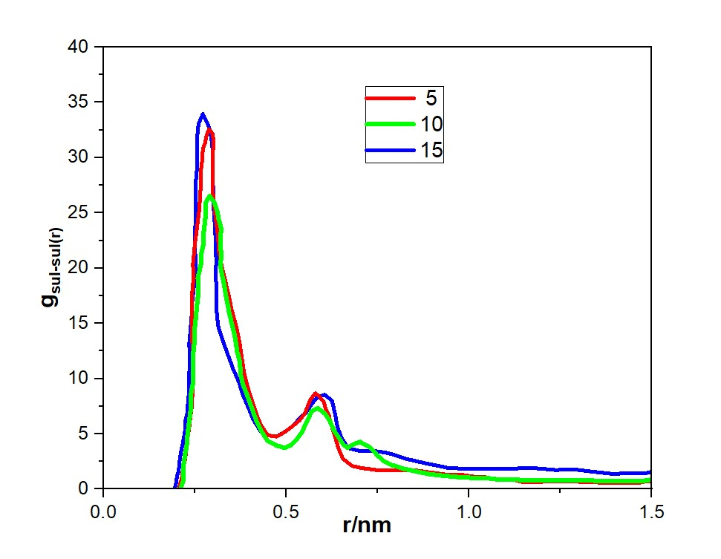
X | Y | X | Y | X | Y
15 |  | 5 |  | 10
0.19425 | 0.04945 | 0.20757 | 0.23237 | 0.21267 | 0.23237
0.19907 | 0.58803 | 0.21437 | 1.01483 | 0.21947 | 0.89289
0.20077 | 1.13677 | 0.21777 | 1.91924 | 0.21947 | 1.43147
0.20587 | 1.73632 | 0.22287 | 2.57976 | 0.21947 | 2.28507
0.20757 | 2.45782 | 0.22599 | 3.36223 | 0.22287 | 3.06753
0.21097 | 3.25044 | 0.22939 | 4.51052 | 0.22769 | 3.91097
0.21607 | 4.03291 | 0.23449 | 5.53687 | 0.22939 | 4.7544
0.22117 | 4.87635 | 0.23789 | 6.56322 | 0.23279 | 5.65881
0.22457 | 5.65881 | 0.24299 | 7.71151 | 0.23789 | 6.99002
0.22457 | 6.25836 | 0.24299 | 8.37203 | 0.23959 | 7.71151
0.22939 | 6.86808 | 0.24469 | 9.82518 | 0.23959 | 8.61592
0.23109 | 7.83345 | 0.24469 | 10.97348 | 0.24469 | 9.5813
0.23449 | 8.92078 | 0.24469 | 12.17258 | 0.24469 | 10.54668
0.23449 | 9.52033 | 0.24299 | 13.2599 | 0.24469 | 11.51206
0.23449 | 10.24182 | 0.24129 | 14.22528 | 0.24469 | 12.12177
0.23619 | 11.99983 | 0.24129 | 15.43454 | 0.24809 | 13.08715
0.23449 | 13.13796 | 0.24299 | 16.58284 | 0.24809 | 14.16431
0.23789 | 14.40819 | 0.24299 | 17.91404 | 0.25291 | 15.55649
0.24129 | 15.7394 | 0.24639 | 19.11315 | 0.25461 | 16.33895
0.24299 | 17.00964 | 0.24469 | 20.32241 | 0.25971 | 17.7921
0.24809 | 18.57457 | 0.24979 | 22.13123 | 0.25801 | 19.11315
0.25291 | 20.01755 | 0.25631 | 23.76729 | 0.26651 | 20.38338
0.24979 | 22.1922 | 0.26141 | 25.1493 | 0.26651 | 21.16585
0.25121 | 23.94004 | 0.26481 | 26.7244 | 0.27331 | 22.13123
0.25121 | 24.73267 | 0.26651 | 28.22836 | 0.27331 | 23.0966
0.25121 | 25.8708 | 0.26651 | 28.88888 | 0.27813 | 24.36684
0.25121 | 27.56783 | 0.26991 | 29.74248 | 0.27983 | 25.27125
0.25461 | 28.47224 | 0.27161 | 30.76883 | 0.27983 | 25.93177
0.25631 | 29.43762 | 0.27813 | 31.36838 | 0.29003 | 26.54148
0.25631 | 30.76883 | 0.28153 | 31.96793 | 0.30334 | 25.93177
0.25631 | 31.61226 | 0.28833 | 32.57764 | 0.31185 | 25.08833
0.25801 | 32.63861 | 0.29853 | 32.15084 | 0.31525 | 24.42781
0.26141 | 33.17719 | 0.30023 | 31.73421 | 0.32205 | 23.58437
0.27161 | 33.95966 | 0.30023 | 30.88061 | 0.32035 | 22.80191
0.28493 | 33.05525 | 0.29853 | 29.91523 | 0.32035 | 22.07025
0.29173 | 32.39473 | 0.29853 | 29.07179 | 0.32205 | 21.16585
0.29513 | 31.67323 | 0.29853 | 27.56783 | 0.32035 | 20.26144
0.29853 | 30.76883 | 0.30023 | 26.54148 | 0.32205 | 19.72286
0.29853 | 29.6815 | 0.30504 | 24.96639 | 0.32885 | 18.69651
0.29853 | 28.59418 | 0.31015 | 23.76729 | 0.33536 | 17.42627
0.30023 | 27.26298 | 0.31355 | 22.86288 | 0.34386 | 15.98329
0.30023 | 26.35857 | 0.31525 | 21.59265 | 0.35236 | 14.77402
0.30193 | 25.21028 | 0.32375 | 20.1395 | 0.36058 | 13.62573
0.30504 | 23.5234 | 0.33196 | 19.00136 | 0.36568 | 12.41646
0.30674 | 22.25317 | 0.34386 | 17.3653 | 0.37248 | 11.57303
0.30845 | 20.5663 | 0.35066 | 16.21701 | 0.37588 | 10.24182
0.30674 | 19.29606 | 0.36228 | 14.83499 | 0.38098 | 9.52033
0.31015 | 17.73113 | 0.37248 | 13.19893 | 0.3926 | 8.55495
0.31015 | 15.92231 | 0.37928 | 11.634 | 0.4045 | 7.46763
0.31355 | 14.77402 | 0.3858 | 10.30279 | 0.41782 | 6.20755
0.32545 | 13.50379 | 0.3977 | 8.8598 | 0.43312 | 5.1812
0.33876 | 12.29452 | 0.40932 | 7.71151 | 0.44814 | 4.38858
0.35406 | 10.91251 | 0.42122 | 6.50225 | 0.47166 | 3.97194
0.37078 | 9.64227 | 0.43312 | 5.65881 | 0.49517 | 3.72805
0.38098 | 8.55495 | 0.44984 | 4.87635 | 0.51217 | 3.97194
0.3943 | 7.5286 | 0.47336 | 4.7544 | 0.52719 | 4.44955
0.40932 | 6.31933 | 0.49687 | 5.1812 | 0.54221 | 5.12023
0.42972 | 5.24217 | 0.51529 | 5.65881 | 0.55071 | 5.71978
0.44984 | 4.87635 | 0.53569 | 6.20755 | 0.56091 | 6.38031
0.47336 | 4.7544 | 0.55071 | 6.86808 | 0.56913 | 7.05099
0.49857 | 5.24217 | 0.55921 | 7.5286 | 0.58613 | 7.34568
0.51869 | 5.71978 | 0.56601 | 8.07734 | 0.60625 | 6.8071
0.53399 | 6.31933 | 0.57933 | 8.67689 | 0.61957 | 6.14658
0.55411 | 6.92905 | 0.58953 | 8.43301 | 0.63147 | 5.24217
0.56743 | 7.58957 | 0.60285 | 7.89443 | 0.64337 | 4.69343
0.58273 | 8.25009 | 0.60795 | 7.22374 | 0.65498 | 4.09388
0.60455 | 8.55495 | 0.61645 | 6.68516 | 0.66689 | 3.72805
0.62467 | 8.01637 | 0.62127 | 6.02464 | 0.6802 | 3.97194
0.63317 | 6.86808 | 0.62807 | 5.29298 | 0.6904 | 4.15485
0.63997 | 5.65881 | 0.63487 | 4.57149 | 0.70202 | 4.2768
0.65158 | 4.63246 | 0.64337 | 3.66708 | 0.71392 | 4.03291
0.66859 | 3.72805 | 0.65498 | 2.76267 | 0.72894 | 3.78902
0.6972 | 3.48417 | 0.6802 | 2.10215 | 0.73914 | 3.4232
0.73404 | 3.48417 | 0.70372 | 1.91924 | 0.75076 | 3.00656
0.77286 | 3.30125 | 0.74764 | 1.73632 | 0.76776 | 2.51879
0.79978 | 3.06753 | 0.79128 | 1.73632 | 0.78448 | 2.22409
0.825 | 2.76267 | 0.82981 | 1.67535 | 0.81989 | 1.85827
0.85673 | 2.51879 | 0.86013 | 1.67535 | 0.85361 | 1.61438
0.88223 | 2.33588 | 0.89895 | 1.49244 | 0.89045 | 1.3705
0.90887 | 2.16312 | 0.93749 | 1.31969 | 0.93437 | 1.19774
0.94259 | 1.91924 | 0.97461 | 1.31969 | 0.97631 | 1.0758
0.98141 | 1.85827 | 1.01342 | 1.13677 | 1.01342 | 1.01483
1.02674 | 1.85827 | 1.04516 | 1.0758 | 1.04346 | 1.01483
1.06386 | 1.85827 | 1.08398 | 0.83192 | 1.07548 | 0.89289
1.1177 | 1.85827 | 1.116 | 0.89289 | 1.13442 | 0.83192
1.17153 | 1.91924 | 1.14773 | 0.649 | 1.18145 | 0.77095
1.23869 | 1.73632 | 1.18655 | 0.649 | 1.21347 | 0.77095
1.28403 | 1.7973 | 1.23529 | 0.70997 | 1.26901 | 0.77095
1.32794 | 1.61438 | 1.27722 | 0.70997 | 1.30754 | 0.77095
1.36308 | 1.49244 | 1.31264 | 0.649 | 1.33786 | 0.77095
1.3951 | 1.3705 | 1.36478 | 0.58803 | 1.3951 | 0.70997
1.42542 | 1.43147 | 1.4019 | 0.58803 | 1.42882 | 0.70997
1.44384 | 1.43147 | 1.43704 | 0.58803 | 1.44724 | 0.70997
1.46395 | 1.43147 | 1.46735 | 0.58803 | 1.47245 | 0.70997
1.48435 | 1.43147 | 1.48606 | 0.70997 | 1.49427 | 0.83192
1.49597 | 1.55341 | 1.49767 | 0.70997

fig 5.2
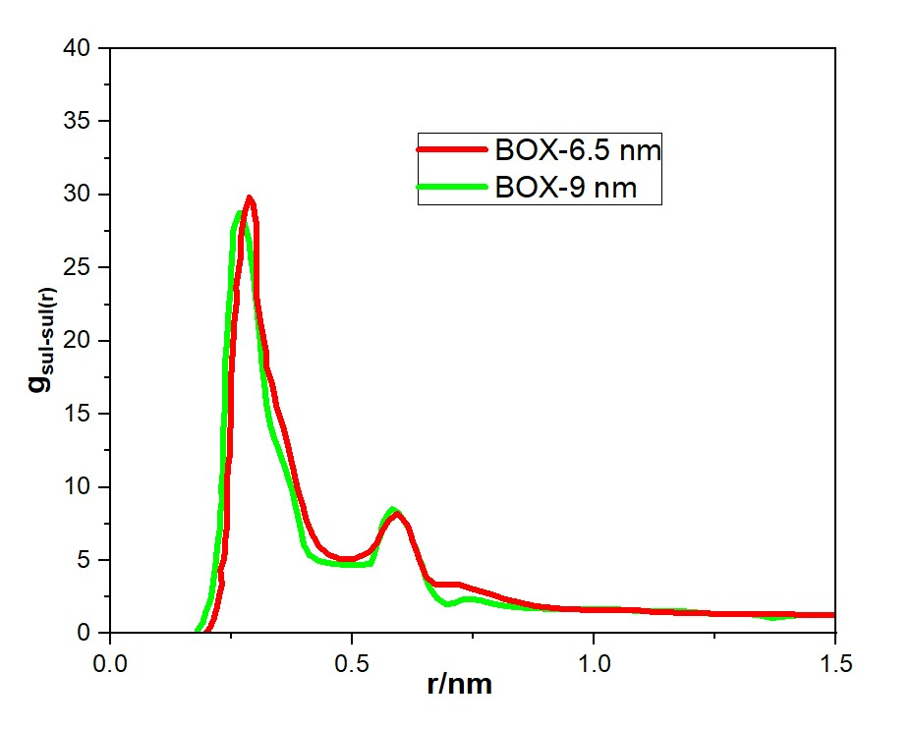
X | Y | X | Y
BOX-9nm |  | BOX-6.5nm
0.1792 | 0.20272 | 0.19799 | 0.07832
0.19134 | 0.76251 | 0.20666 | 0.45152
0.19625 | 1.43634 | 0.2136 | 1.01131
0.20319 | 1.99613 | 0.22053 | 1.87173
0.20839 | 2.48336 | 0.22574 | 2.73215
0.2136 | 3.84137 | 0.23065 | 3.34378
0.21706 | 4.6396 | 0.22718 | 4.3286
0.22053 | 5.93542 | 0.23412 | 5.01279
0.22574 | 7.09647 | 0.23759 | 5.74882
0.22574 | 8.02946 | 0.23759 | 6.42264
0.23065 | 9.07648 | 0.24106 | 7.40746
0.22892 | 9.9369 | 0.24106 | 8.39229
0.23238 | 11.04612 | 0.24106 | 9.12831
0.23238 | 13.56519 | 0.24106 | 10.54853
0.23585 | 15.04761 | 0.24279 | 11.40895
0.23759 | 15.78363 | 0.24626 | 12.14497
0.23759 | 16.76845 | 0.24626 | 13.19199
0.23759 | 17.69107 | 0.24799 | 14.11462
0.23759 | 18.6759 | 0.24799 | 15.34824
0.24106 | 20.14794 | 0.24799 | 16.39526
0.24279 | 21.44376 | 0.24973 | 17.75327
0.24453 | 22.30418 | 0.2532 | 19.53632
0.24799 | 23.4134 | 0.25638 | 21.44376
0.24799 | 24.33603 | 0.26158 | 22.86398
0.25146 | 25.81844 | 0.25985 | 23.7244
0.2532 | 26.92766 | 0.26505 | 24.89582
0.2532 | 27.47709 | 0.27025 | 25.94284
0.25638 | 27.85028 | 0.27025 | 27.22829
0.26678 | 28.77291 | 0.27372 | 28.09908
0.27546 | 28.21311 | 0.27892 | 28.9595
0.28239 | 27.41489 | 0.28731 | 29.81993
0.28731 | 26.74106 | 0.29598 | 29.32233
0.28904 | 25.88064 | 0.29771 | 28.64851
0.29425 | 24.83362 | 0.30292 | 27.85028
0.29771 | 23.911 | 0.30292 | 26.67887
0.29945 | 23.10241 | 0.30292 | 25.63184
0.30292 | 22.17979 | 0.30118 | 24.27383
0.30639 | 20.95653 | 0.30118 | 23.22681
0.30985 | 19.84731 | 0.30465 | 22.49078
0.31159 | 18.86249 | 0.30985 | 21.31936
0.31477 | 18.00207 | 0.31477 | 20.45894
0.31997 | 16.58185 | 0.32171 | 19.28752
0.32171 | 15.84583 | 0.32171 | 18.3649
0.32518 | 15.22384 | 0.33558 | 16.89285
0.33038 | 14.23902 | 0.34396 | 15.41043
0.33905 | 13.31639 | 0.35784 | 14.06278
0.3457 | 12.76697 | 0.36651 | 12.89137
0.35437 | 11.90654 | 0.37663 | 11.40895
0.36131 | 11.28455 | 0.38704 | 9.8747
0.36998 | 10.36193 | 0.39744 | 8.76548
0.37663 | 9.6881 | 0.40583 | 7.65626
0.38183 | 8.82768 | 0.41797 | 6.73364
0.38877 | 7.84286 | 0.43155 | 5.93542
0.39397 | 7.09647 | 0.45237 | 5.37562
0.39918 | 6.11165 | 0.47289 | 5.12683
0.41103 | 5.37562 | 0.50555 | 5.12683
0.43155 | 4.95059 | 0.53475 | 5.56222
0.46075 | 4.764 | 0.55007 | 6.17385
0.48994 | 4.7018 | 0.56048 | 6.92024
0.51769 | 4.7018 | 0.57435 | 7.71846
0.53822 | 4.764 | 0.59314 | 8.20569
0.54516 | 5.37562 | 0.61193 | 7.53186
0.55007 | 5.99762 | 0.61713 | 7.15867
0.55874 | 6.73364 | 0.62581 | 6.23605
0.56048 | 7.22087 | 0.63448 | 5.50002
0.56568 | 7.71846 | 0.63939 | 4.95059
0.57609 | 8.26789 | 0.65327 | 3.84137
0.58273 | 8.51668 | 0.67206 | 3.34378
0.59488 | 8.26789 | 0.69778 | 3.34378
0.60673 | 7.71846 | 0.72033 | 3.34378
0.6154 | 7.22087 | 0.74953 | 3.04315
0.6206 | 6.85804 | 0.78884 | 2.66996
0.62407 | 6.36044 | 0.81457 | 2.35896
0.63274 | 5.74882 | 0.83885 | 2.17236
0.63592 | 5.25122 | 0.8799 | 1.87173
0.6446 | 4.7018 | 0.93482 | 1.68513
0.6498 | 3.96577 | 0.98801 | 1.62293
0.6602 | 3.09498 | 1.04148 | 1.62293
0.67553 | 2.42116 | 1.0808 | 1.62293
0.69431 | 1.99613 | 1.1204 | 1.49854
0.71339 | 2.11016 | 1.16839 | 1.43634
0.72351 | 2.29676 | 1.22157 | 1.43634
0.74085 | 2.35896 | 1.25771 | 1.31194
0.76138 | 2.29676 | 1.29731 | 1.31194
0.78884 | 2.05833 | 1.34009 | 1.31194
0.80792 | 1.93393 | 1.37622 | 1.31194
0.83711 | 1.80953 | 1.41062 | 1.31194
0.86949 | 1.74733 | 1.43635 | 1.24974
0.91083 | 1.68513 | 1.46728 | 1.24974
0.94869 | 1.68513 | 1.49648 | 1.24974
0.99321 | 1.68513
1.03802 | 1.68513
1.08427 | 1.56074
1.11173 | 1.56074
1.14266 | 1.56074
1.17359 | 1.56074
1.19585 | 1.49854
1.23718 | 1.37414
1.28517 | 1.37414
1.30916 | 1.37414
1.34183 | 1.24974
1.36755 | 1.07351
1.39848 | 1.18754
1.4193 | 1.24974
1.44329 | 1.24974
1.48116 | 1.24974
1.49301 | 1.24974

fig 6
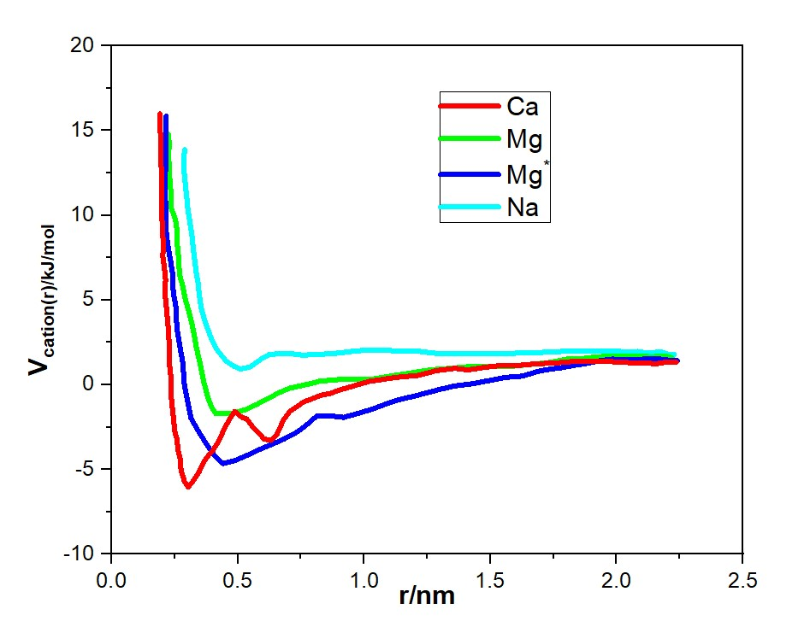
X | Y | X | Y | X | Y | X | Y
Na |  | Mg |  | Mg˟ |  | Ca
0.28909 | 13.85729 | 0.22447 | 14.76375 | 0.21597 | 15.85303 | 0.19097 | 15.98252
0.28626 | 13.27076 | 0.2273 | 14.36004 | 0.21362 | 15.5788 | 0.19097 | 15.67021
0.28626 | 12.68423 | 0.2273 | 13.99441 | 0.21362 | 15.12938 | 0.19097 | 15.39599
0.29192 | 11.82347 | 0.22447 | 13.40787 | 0.21362 | 13.9487 | 0.1938 | 14.71805
0.29758 | 11.05412 | 0.23013 | 12.77564 | 0.21362 | 12.72993 | 0.1938 | 14.13152
0.30041 | 10.5133 | 0.23013 | 12.1434 | 0.21079 | 11.68636 | 0.1938 | 13.45358
0.31126 | 9.46972 | 0.23579 | 11.19124 | 0.21362 | 10.69611 | 0.19663 | 12.77564
0.31692 | 8.9746 | 0.23579 | 10.42189 | 0.21597 | 10.05626 | 0.19663 | 12.1891
0.32258 | 8.11384 | 0.24711 | 10.01055 | 0.21597 | 9.06601 | 0.19663 | 11.54925
0.32825 | 7.4359 | 0.2556 | 9.56113 | 0.22164 | 8.29666 | 0.19663 | 10.65041
0.33391 | 6.71226 | 0.26079 | 8.88319 | 0.23296 | 7.3445 | 0.20229 | 8.88319
0.3424 | 6.03432 | 0.25843 | 8.43377 | 0.24145 | 6.57515 | 0.20513 | 8.15955
0.34806 | 5.21927 | 0.26362 | 7.83962 | 0.24428 | 5.49349 | 0.20229 | 7.57302
0.35608 | 4.44992 | 0.26645 | 7.16168 | 0.2556 | 4.49562 | 0.20796 | 7.03219
0.37306 | 3.58916 | 0.26928 | 6.48374 | 0.25843 | 3.36826 | 0.21362 | 6.17143
0.39523 | 2.72841 | 0.2806 | 5.89721 | 0.26928 | 2.3704 | 0.21079 | 5.44779
0.41787 | 2.05047 | 0.29192 | 5.03645 | 0.28343 | 1.18971 | 0.21881 | 4.2671
0.45136 | 1.41823 | 0.30843 | 4.1757 | 0.28626 | 0.15376 | 0.22447 | 3.27685
0.4825 | 1.10592 | 0.31975 | 3.49776 | 0.30041 | -0.93552 | 0.2273 | 2.55321
0.51033 | 0.92311 | 0.32825 | 2.81982 | 0.31409 | -1.97147 | 0.2273 | 1.46394
0.54948 | 1.06022 | 0.33674 | 2.09617 | 0.3424 | -2.69511 | 0.23579 | 0.38228
0.57496 | 1.32682 | 0.35042 | 1.28112 | 0.37589 | -3.51017 | 0.23579 | -0.61559
0.59996 | 1.60105 | 0.36457 | 0.19946 | 0.40372 | -4.0967 | 0.24711 | -2.24569
0.62496 | 1.78386 | 0.38155 | -0.7527 | 0.44004 | -4.64514 | 0.24994 | -2.74082
0.65892 | 1.82957 | 0.39523 | -1.29353 | 0.49052 | -4.46233 | 0.25843 | -3.19786
0.71459 | 1.82957 | 0.41221 | -1.70486 | 0.54665 | -4.0967 | 0.26362 | -3.8758
0.75657 | 1.73816 | 0.47401 | -1.70486 | 0.59147 | -3.78439 | 0.27211 | -4.41662
0.79902 | 1.78386 | 0.52967 | -1.47634 | 0.64194 | -3.46446 | 0.27494 | -5.04886
0.87167 | 1.82957 | 0.57496 | -1.15642 | 0.68392 | -3.19786 | 0.28909 | -5.7268
0.92214 | 1.91336 | 0.61411 | -0.84411 | 0.7344 | -2.78652 | 0.30324 | -6.04673
0.97262 | 2.00476 | 0.66175 | -0.47848 | 0.77072 | -2.3828 | 0.32258 | -5.6811
1.05942 | 2.05047 | 0.70374 | -0.21187 | 0.8127 | -1.83436 | 0.34523 | -5.18597
1.11508 | 2.00476 | 0.77355 | 0.01665 | 0.86884 | -1.83436 | 0.3674 | -4.50803
1.15187 | 2.00476 | 0.8212 | 0.19946 | 0.91931 | -1.92577 | 0.38438 | -4.1424
1.19952 | 2.00476 | 0.88016 | 0.29087 | 0.97262 | -1.70486 | 0.40089 | -3.8758
1.24952 | 1.91336 | 0.95281 | 0.33657 | 1.03394 | -1.43064 | 0.41787 | -3.46446
1.30283 | 1.82957 | 1.03394 | 0.33657 | 1.08159 | -1.15642 | 0.43202 | -3.06074
1.34764 | 1.82957 | 1.10423 | 0.51177 | 1.13489 | -0.88981 | 0.44853 | -2.5123
1.40943 | 1.82957 | 1.1882 | 0.69459 | 1.1882 | -0.707 | 0.46835 | -2.01717
1.47359 | 1.82957 | 1.26084 | 0.8774 | 1.24716 | -0.47848 | 0.48769 | -1.56775
1.54105 | 1.82957 | 1.34198 | 0.96881 | 1.29433 | -0.29566 | 0.51599 | -1.92577
1.62501 | 1.87527 | 1.41226 | 1.06022 | 1.35896 | -0.07476 | 0.53533 | -2.01717
1.70615 | 1.91336 | 1.49623 | 1.06022 | 1.42878 | 0.06235 | 0.55797 | -2.47421
1.77927 | 1.95906 | 1.59435 | 1.10592 | 1.49623 | 0.24517 | 0.58015 | -2.78652
1.85757 | 2.00476 | 1.67832 | 1.23542 | 1.55803 | 0.42798 | 0.60279 | -3.19786
1.91937 | 2.00476 | 1.74294 | 1.32682 | 1.62784 | 0.51177 | 0.63062 | -3.28165
1.98635 | 2.00476 | 1.80144 | 1.50964 | 1.68681 | 0.786 | 0.65326 | -2.96934
2.04815 | 1.91336 | 1.87172 | 1.55534 | 1.73445 | 0.92311 | 0.66694 | -2.5123
2.08164 | 1.95906 | 1.9222 | 1.64675 | 1.78493 | 1.01451 | 0.68109 | -2.06288
2.11796 | 1.87527 | 1.99201 | 1.69245 | 1.83257 | 1.15163 | 0.70657 | -1.56775
2.15429 | 1.91336 | 2.04532 | 1.69245 | 1.87172 | 1.23542 | 0.7594 | -1.02692
2.18259 | 1.91336 | 2.09013 | 1.69245 | 1.93305 | 1.41823 | 0.82969 | -0.61559
2.20759 | 1.78386 | 2.13494 | 1.64675 | 1.98352 | 1.50964 | 0.86318 | -0.52418
2.2274 | 1.78386 | 2.19108 | 1.69245 | 2.03966 | 1.46394 | 0.91365 | -0.25758
 |  | 2.21891 | 1.60105 | 2.10664 | 1.50964 | 0.96696 | -0.02906
 |  |  |  | 2.14344 | 1.50964 | 1.02026 | 0.19946
 |  |  |  | 2.1741 | 1.50964 | 1.12357 | 0.42798
 |  |  |  | 2.1991 | 1.46394 | 1.21603 | 0.55748
 |  |  |  | 2.24108 | 1.41823 | 1.28631 | 0.8317
 |  |  |  |  |  | 1.35896 | 0.96881
 |  |  |  |  |  | 1.40943 | 0.8774
 |  |  |  |  |  | 1.47123 | 1.01451
 |  |  |  |  |  | 1.54954 | 1.15163
 |  |  |  |  |  | 1.61652 | 1.15163
 |  |  |  |  |  | 1.68115 | 1.23542
 |  |  |  |  |  | 1.75945 | 1.28112
 |  |  |  |  |  | 1.82408 | 1.37253
 |  |  |  |  |  | 1.87172 | 1.37253
 |  |  |  |  |  | 1.92739 | 1.37253
 |  |  |  |  |  | 1.9722 | 1.37253
 |  |  |  |  |  | 2.02267 | 1.32682
 |  |  |  |  |  | 2.07032 | 1.28112
 |  |  |  |  |  | 2.11796 | 1.28112
 |  |  |  |  |  | 2.15429 | 1.23542
 |  |  |  |  |  | 2.19344 | 1.32682
 |  |  |  |  |  | 2.23589 | 1.32682

fig3(mg)
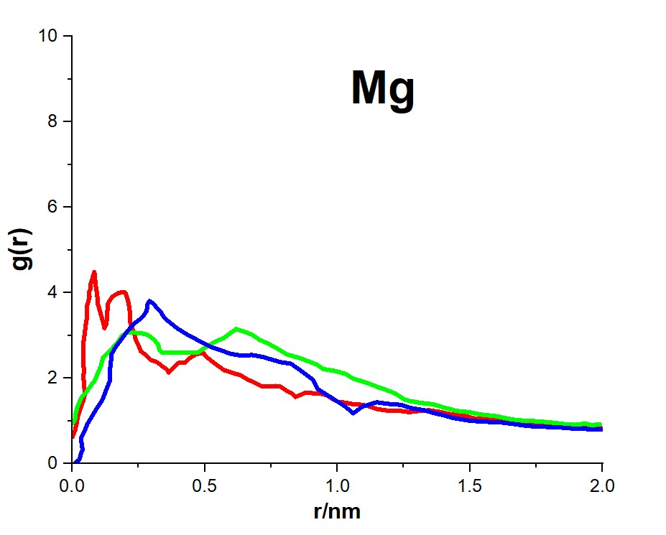
X | Y | X | Y | X | Y
g(Glc-Glc) |  | g(Fuc-Fuc) |  | g(Glc-Fuc)
7.17E-04 | 0.62802 | 0.00276 | 0.9555 | 0.01091 | 0.01846
0.01091 | 0.78339 | 0.01091 | 1.05351 | 0.02688 | 0.10212
0.01669 | 0.94116 | 0.01465 | 1.22323 | 0.03299 | 0.23121
0.02076 | 1.09654 | 0.0228 | 1.381 | 0.03911 | 0.32921
0.02892 | 1.25192 | 0.03503 | 1.55072 | 0.03503 | 0.50132
0.04115 | 1.46466 | 0.05304 | 1.67741 | 0.03299 | 0.59933
0.04896 | 1.65112 | 0.06935 | 1.82084 | 0.04692 | 0.76905
0.04522 | 1.82084 | 0.08531 | 1.94753 | 0.05711 | 0.92682
0.04522 | 1.90689 | 0.09551 | 2.1053 | 0.07342 | 1.09654
0.04115 | 2.0049 | 0.10944 | 2.3037 | 0.09143 | 1.2806
0.04522 | 2.17462 | 0.11555 | 2.47342 | 0.11351 | 1.49335
0.04115 | 2.37302 | 0.14171 | 2.64314 | 0.12778 | 1.72044
0.04115 | 2.54513 | 0.17025 | 2.82959 | 0.14375 | 1.96187
0.04115 | 2.75788 | 0.18622 | 2.98497 | 0.14171 | 2.17462
0.04692 | 3.04234 | 0.20456 | 3.06863 | 0.14579 | 2.37302
0.051 | 3.24074 | 0.23072 | 3.06863 | 0.14783 | 2.55948
0.05508 | 3.41046 | 0.25892 | 3.05668 | 0.1621 | 2.71485
0.05711 | 3.70927 | 0.28508 | 3.01365 | 0.18214 | 2.88457
0.06527 | 3.90767 | 0.30717 | 2.91326 | 0.20456 | 3.06863
0.06323 | 4.00568 | 0.32347 | 2.80091 | 0.22869 | 3.25509
0.06935 | 4.09173 | 0.32959 | 2.65748 | 0.25281 | 3.36744
0.06935 | 4.20647 | 0.33944 | 2.60011 | 0.27081 | 3.48218
0.0775 | 4.36185 | 0.35779 | 2.60011 | 0.28101 | 3.58018
0.08328 | 4.48854 | 0.40195 | 2.60011 | 0.28508 | 3.75229
0.08735 | 4.26145 | 0.43627 | 2.60011 | 0.2912 | 3.80727
0.08939 | 4.13476 | 0.47262 | 2.60011 | 0.30309 | 3.76425
0.09347 | 3.99134 | 0.4947 | 2.68617 | 0.3194 | 3.6519
0.09551 | 3.87899 | 0.51917 | 2.78657 | 0.33367 | 3.56584
0.09754 | 3.72361 | 0.5494 | 2.88457 | 0.34352 | 3.45349
0.10366 | 3.59453 | 0.57149 | 2.94194 | 0.36186 | 3.33875
0.10944 | 3.46783 | 0.59357 | 3.04234 | 0.39618 | 3.16903
0.11759 | 3.28377 | 0.61803 | 3.15469 | 0.42438 | 3.05668
0.12167 | 3.16903 | 0.64623 | 3.09732 | 0.45869 | 2.94194
0.12778 | 3.25509 | 0.68054 | 3.01365 | 0.49878 | 2.81525
0.13186 | 3.41046 | 0.7067 | 2.89891 | 0.53106 | 2.71485
0.13186 | 3.53716 | 0.73898 | 2.81525 | 0.55926 | 2.65748
0.1339 | 3.66624 | 0.77533 | 2.68617 | 0.59765 | 2.57382
0.13594 | 3.76425 | 0.80965 | 2.55948 | 0.63808 | 2.53079
0.14375 | 3.83596 | 0.84974 | 2.48776 | 0.67851 | 2.54513
0.1519 | 3.90767 | 0.89017 | 2.40171 | 0.7169 | 2.50211
0.17229 | 3.99134 | 0.92244 | 2.31804 | 0.74917 | 2.44474
0.19029 | 4.02002 | 0.94656 | 2.21765 | 0.78926 | 2.37302
0.20049 | 4.00568 | 0.98903 | 2.17462 | 0.82358 | 2.34673
0.2083 | 3.86464 | 1.0315 | 2.1053 | 0.8477 | 2.24633
0.21442 | 3.69492 | 1.0597 | 1.99056 | 0.87827 | 2.1053
0.21645 | 3.60887 | 1.1059 | 1.90689 | 0.90647 | 1.97621
0.21849 | 3.51086 | 1.14226 | 1.82084 | 0.92652 | 1.74912
0.21849 | 3.32441 | 1.19492 | 1.7061 | 0.98088 | 1.53638
0.22461 | 3.19772 | 1.22108 | 1.63677 | 1.02742 | 1.35231
0.2348 | 3.028 | 1.25131 | 1.50769 | 1.0597 | 1.18259
0.24058 | 2.88457 | 1.27543 | 1.46466 | 1.09401 | 1.33797
0.25077 | 2.75788 | 1.31383 | 1.42403 | 1.14837 | 1.43837
0.25892 | 2.6288 | 1.36003 | 1.39534 | 1.20273 | 1.39534
0.27897 | 2.54513 | 1.39842 | 1.32363 | 1.24112 | 1.381
0.29731 | 2.43039 | 1.44904 | 1.23757 | 1.2734 | 1.30929
0.32144 | 2.37302 | 1.49525 | 1.21128 | 1.32776 | 1.25192
0.3374 | 2.28936 | 1.54179 | 1.15391 | 1.36818 | 1.18259
0.35575 | 2.21765 | 1.60227 | 1.11088 | 1.39842 | 1.13957
0.3639 | 2.13398 | 1.65663 | 1.03917 | 1.43885 | 1.06785
0.37376 | 2.2033 | 1.70113 | 1.01048 | 1.49729 | 1.01048
0.39006 | 2.3037 | 1.75142 | 0.99614 | 1.55572 | 0.98419
0.40399 | 2.37302 | 1.80408 | 0.96985 | 1.6145 | 0.96985
0.42642 | 2.37302 | 1.85843 | 0.92682 | 1.65459 | 0.94116
0.44646 | 2.48776 | 1.89683 | 0.91248 | 1.7171 | 0.88379
0.47058 | 2.57382 | 1.93522 | 0.94116 | 1.76976 | 0.86945
0.4947 | 2.58816 | 1.95322 | 0.91248 | 1.83227 | 0.85511
0.50897 | 2.48776 | 1.97123 | 0.91248 | 1.88867 | 0.82642
0.52324 | 2.41605 | 1.98958 | 0.92682 | 1.92299 | 0.82642
0.54736 | 2.3037 |  |  | 1.95934 | 0.79774
0.57352 | 2.18896 |  |  | 1.97531 | 0.79774
0.60784 | 2.11964 |  |  | 1.99773 | 0.79774
0.634 | 2.07661
0.66016 | 1.97621
0.68462 | 1.90689
0.71282 | 1.82084
0.74306 | 1.80649
0.76718 | 1.82084
0.78519 | 1.80649
0.80965 | 1.7061
0.82765 | 1.65112
0.84192 | 1.56506
0.85993 | 1.60809
0.87997 | 1.66546
0.90647 | 1.65112
0.93263 | 1.65112
0.96287 | 1.59375
0.97884 | 1.52203
1.0033 | 1.45032
1.03558 | 1.42403
1.05766 | 1.39534
1.0777 | 1.39534
1.1161 | 1.35231
1.15041 | 1.2806
1.19492 | 1.23757
1.23908 | 1.23757
1.26932 | 1.21128
1.31179 | 1.23757
1.3461 | 1.25192
1.39061 | 1.21128
1.42085 | 1.16825
1.48743 | 1.11088
1.51971 | 1.05351
1.55776 | 1.05351
1.62639 | 0.99614
1.67497 | 0.96985
1.72322 | 0.92682
1.76365 | 0.92682
1.8 | 0.91248
1.84009 | 0.89813
1.89479 | 0.85511
1.96749 | 0.85511
1.99365 | 0.84076

fig3(mg@)
X | Y | X | Y | X | Y
g(Glc-Glc) |  | g(Fuc-Fuc) |  | g(Glc-Fuc)
0.22771 | 0.07252 | 0.21771 | 0.0301 | 0.26979 | 0.04424
0.23479 | 0.16916 | 0.22271 | 0.09845 | 0.28437 | 0.23986
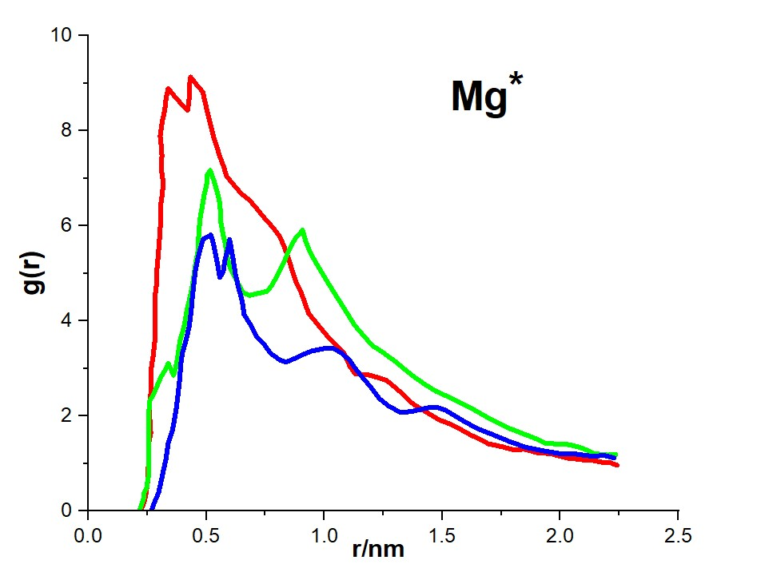
0.24229 | 0.29643 | 0.23479 | 0.26814 | 0.29687 | 0.37892
0.24729 | 0.49205 | 0.23729 | 0.39306 | 0.30687 | 0.58868
0.25229 | 0.64524 | 0.24729 | 0.49205 | 0.31895 | 0.86914
0.25229 | 0.77016 | 0.25229 | 0.65938 | 0.32895 | 1.09305
0.25479 | 0.99406 | 0.25729 | 0.7843 | 0.33895 | 1.43008
0.25479 | 1.40179 | 0.25729 | 1.10719 | 0.35645 | 1.69405
0.26479 | 1.63984 | 0.25729 | 1.28867 | 0.36603 | 1.96037
0.25979 | 1.97451 | 0.25479 | 1.6257 | 0.37353 | 2.18427
0.25979 | 2.2974 | 0.25729 | 1.94623 | 0.38103 | 2.49302
0.26729 | 2.57551 | 0.25729 | 2.12771 | 0.38853 | 2.8277
0.26729 | 2.77349 | 0.25979 | 2.31154 | 0.39103 | 3.06574
0.26729 | 3.02567 | 0.27937 | 2.49302 | 0.39853 | 3.33207
0.27479 | 3.26136 | 0.30687 | 2.81356 | 0.41311 | 3.57011
0.28187 | 3.57011 | 0.32645 | 2.96911 | 0.42811 | 3.90714
0.28187 | 3.77987 | 0.33895 | 3.10816 | 0.43561 | 4.19939
0.28187 | 3.93542 | 0.35145 | 2.96911 | 0.44061 | 4.50814
0.28187 | 4.14518 | 0.36103 | 2.85598 | 0.4477 | 4.78861
0.28187 | 4.494 | 0.37103 | 3.03746 | 0.4527 | 5.04079
0.28937 | 4.76032 | 0.37853 | 3.23543 | 0.4652 | 5.34718
0.28937 | 4.98423 | 0.38603 | 3.4994 | 0.4752 | 5.53102
0.29437 | 5.27883 | 0.39103 | 3.64081 | 0.48728 | 5.72664
0.29937 | 5.57109 | 0.40561 | 3.86472 | 0.51978 | 5.80913
0.30437 | 5.92226 | 0.41811 | 4.22767 | 0.52936 | 5.64179
0.30687 | 6.17444 | 0.43311 | 4.55056 | 0.53936 | 5.38961
0.30687 | 6.44077 | 0.44311 | 4.80275 | 0.54686 | 5.20813
0.31437 | 6.6906 | 0.4527 | 5.15156 | 0.55686 | 4.91352
0.31687 | 6.92864 | 0.4652 | 5.4886 | 0.57144 | 5.02665
0.30937 | 7.19496 | 0.4677 | 5.79499 | 0.57894 | 5.27883
0.31187 | 7.47543 | 0.4727 | 6.13202 | 0.59144 | 5.51688
0.30937 | 7.65691 | 0.4827 | 6.39834 | 0.59894 | 5.7125
0.30437 | 7.88081 | 0.49228 | 6.67645 | 0.61352 | 5.29298
0.31437 | 8.21784 | 0.50228 | 6.88857 | 0.62352 | 4.98423
0.32395 | 8.4276 | 0.50478 | 7.08419 | 0.63602 | 4.7179
0.32895 | 8.66565 | 0.51728 | 7.16668 | 0.6531 | 4.39501
0.33895 | 8.88955 | 0.53436 | 6.9145 | 0.6606 | 4.13104
0.35645 | 8.77642 | 0.54436 | 6.73302 | 0.6906 | 3.893
0.37353 | 8.67979 | 0.55436 | 6.55154 | 0.71269 | 3.6691
0.39353 | 8.56666 | 0.55936 | 6.34178 | 0.74477 | 3.51354
0.42061 | 8.4276 | 0.56186 | 6.07545 | 0.77227 | 3.31792
0.42561 | 8.59494 | 0.56894 | 5.86569 | 0.81185 | 3.17887
0.42811 | 8.734 | 0.57894 | 5.65593 | 0.83893 | 3.13645
0.42811 | 8.93197 | 0.59144 | 5.27883 | 0.86601 | 3.19301
0.43311 | 9.12759 | 0.60144 | 5.10914 | 0.90809 | 3.28964
0.4627 | 8.94611 | 0.62852 | 4.84517 | 0.95018 | 3.37449
0.48478 | 8.81884 | 0.6556 | 4.59299 | 0.99726 | 3.41691
0.49478 | 8.59494 | 0.6831 | 4.53642 | 1.03934 | 3.41691
0.50478 | 8.38518 | 0.71769 | 4.57885 | 1.07142 | 3.33207
0.51728 | 8.133 | 0.75727 | 4.62127 | 1.10642 | 3.17887
0.53186 | 7.85253 | 0.77935 | 4.76032 | 1.1335 | 2.98325
0.54436 | 7.65691 | 0.80435 | 4.99837 | 1.16558 | 2.78763
0.55686 | 7.46129 | 0.83143 | 5.26469 | 1.19516 | 2.61794
0.57394 | 7.23739 | 0.84893 | 5.47445 | 1.23266 | 2.36575
0.58644 | 7.04177 | 0.87601 | 5.72664 | 1.27224 | 2.21256
0.61602 | 6.86029 | 0.90809 | 5.90812 | 1.32391 | 2.0735
0.64852 | 6.67645 | 0.92059 | 5.68421 | 1.37349 | 2.10178
0.6831 | 6.5374 | 0.93809 | 5.46031 | 1.44765 | 2.18427
0.71019 | 6.3842 | 0.96267 | 5.23641 | 1.47765 | 2.18427
0.73727 | 6.21687 | 0.98476 | 5.05493 | 1.51223 | 2.12771
0.76227 | 6.07545 | 1.00976 | 4.84517 | 1.54932 | 2.01694
0.78685 | 5.9364 | 1.04184 | 4.59299 | 1.5964 | 1.87788
0.81185 | 5.76671 | 1.06892 | 4.38323 | 1.64848 | 1.73647
0.82893 | 5.57109 | 1.09642 | 4.15932 | 1.71264 | 1.61156
0.84143 | 5.40375 | 1.1285 | 3.90714 | 1.78181 | 1.47014
0.86101 | 5.10914 | 1.15558 | 3.75159 | 1.85139 | 1.34523
0.87851 | 4.83103 | 1.18058 | 3.61253 | 1.92055 | 1.27452
0.90101 | 4.60713 | 1.20266 | 3.48526 | 1.99971 | 1.20618
0.92059 | 4.3408 | 1.24975 | 3.33207 | 2.0568 | 1.20618
0.93309 | 4.15932 | 1.29933 | 3.15059 | 2.09638 | 1.17789
1.01976 | 3.64081 | 1.34391 | 2.96911 | 2.14596 | 1.14961
1.08392 | 3.31792 | 1.38349 | 2.81356 | 2.18054 | 1.17789
1.10892 | 3.03746 | 1.42807 | 2.66036 | 2.22762 | 1.12133
1.131 | 2.88426 | 1.47265 | 2.5213
1.18308 | 2.87012 | 1.51723 | 2.42232
1.22516 | 2.81356 | 1.55932 | 2.32569
1.26475 | 2.74521 | 1.61098 | 2.19841
1.29933 | 2.60379 | 1.65556 | 2.0735
1.33141 | 2.46474 | 1.69514 | 1.96037
1.37599 | 2.25498 | 1.73973 | 1.8496
1.44515 | 2.04522 | 1.78681 | 1.73647
1.48724 | 1.91795 | 1.83639 | 1.63984
1.53182 | 1.83546 | 1.88847 | 1.54085
1.5814 | 1.70819 | 1.93555 | 1.43008
1.62098 | 1.59741 | 1.97513 | 1.41594
1.65306 | 1.52671 | 2.01471 | 1.41594
1.69514 | 1.41594 | 2.0593 | 1.37351
1.74972 | 1.35937 | 2.08638 | 1.33109
1.80181 | 1.28867 | 2.11846 | 1.27452
1.84639 | 1.30281 | 2.14346 | 1.20618
1.90097 | 1.2321 | 2.18054 | 1.19203
1.96013 | 1.20618 | 2.20262 | 1.17789
2.00221 | 1.14961 | 2.21762 | 1.19203
2.0393 | 1.10719 | 2.23512 | 1.19203
2.07888 | 1.09305
2.10888 | 1.06476
2.14096 | 1.06476
2.18304 | 1.02234
2.21012 | 1.02234
2.2397 | 0.96813

fig3(ca)
X | Y | X | Y | X | Y
g(Glc-Glc) |  | g(Glc-Fuc) |  | g(Fuc-Fuc)
0.16719 | 0.03739 | 0.17925 | 0.10829 | 0.2429 | 0.02321
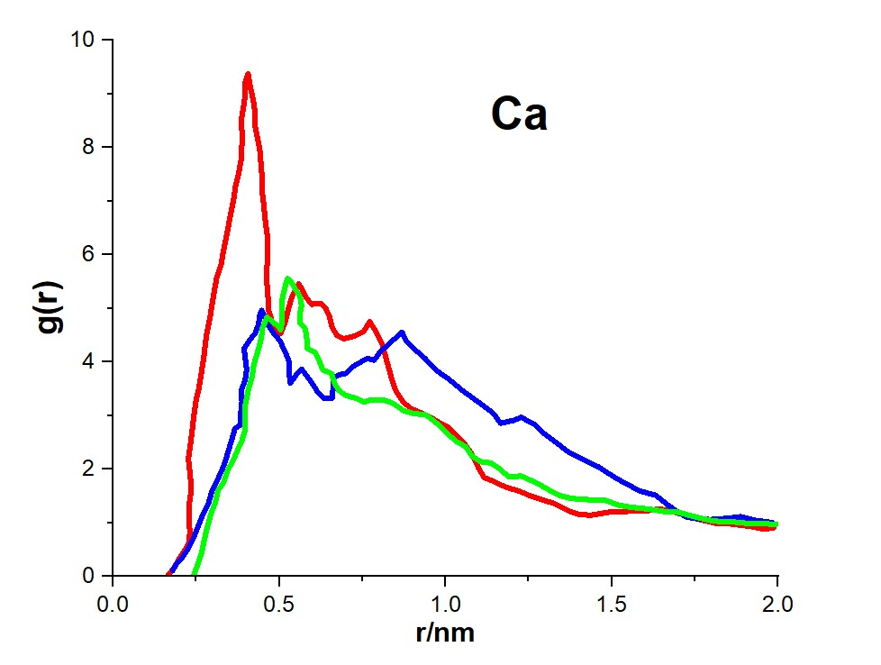
0.18327 | 0.16265 | 0.18896 | 0.21938 | 0.25864 | 0.29028
0.19901 | 0.33283 | 0.20906 | 0.36119 | 0.26668 | 0.45809
0.21677 | 0.50064 | 0.22481 | 0.51482 | 0.27271 | 0.64008
0.22883 | 0.64008 | 0.23888 | 0.68262 | 0.28242 | 0.89298
0.23084 | 0.82443 | 0.2506 | 0.85043 | 0.29448 | 1.17423
0.22883 | 1.06315 | 0.26869 | 1.13169 | 0.30654 | 1.35622
0.22883 | 1.32786 | 0.28644 | 1.35622 | 0.31626 | 1.60912
0.23486 | 1.60912 | 0.2985 | 1.60912 | 0.33234 | 1.75093
0.23285 | 1.87619 | 0.31425 | 1.80529 | 0.34406 | 1.97546
0.22682 | 2.19999 | 0.33435 | 2.08654 | 0.36014 | 2.14327
0.23486 | 2.56397 | 0.34808 | 2.3678 | 0.3722 | 2.32526
0.24089 | 2.87359 | 0.35813 | 2.56397 | 0.38794 | 2.53561
0.24859 | 3.25175 | 0.36617 | 2.76014 | 0.39799 | 2.73178
0.25864 | 3.51883 | 0.38392 | 2.83105 | 0.39799 | 2.94213
0.26668 | 3.84026 | 0.38392 | 3.0414 | 0.39799 | 3.19503
0.27472 | 4.16406 | 0.38794 | 3.25175 | 0.40603 | 3.4621
0.28041 | 4.48786 | 0.38593 | 3.47628 | 0.41776 | 3.715
0.29247 | 4.85184 | 0.39799 | 3.67245 | 0.42379 | 3.95371
0.30252 | 5.24418 | 0.40201 | 3.85444 | 0.43585 | 4.2066
0.31224 | 5.58216 | 0.39397 | 4.24915 | 0.44556 | 4.43114
0.3243 | 5.79251 | 0.41173 | 4.41696 | 0.44958 | 4.62731
0.33435 | 6.14231 | 0.42781 | 4.54222 | 0.46365 | 4.83766
0.34406 | 6.43775 | 0.43786 | 4.71239 | 0.48141 | 4.73839
0.3521 | 6.70482 | 0.44154 | 4.8802 | 0.49749 | 4.66985
0.36215 | 7.01208 | 0.44757 | 4.96292 | 0.50351 | 4.59895
0.36818 | 7.26497 | 0.45561 | 4.83766 | 0.50921 | 4.75257
0.3779 | 7.50369 | 0.46566 | 4.69821 | 0.50921 | 4.96292
0.38593 | 7.79913 | 0.48342 | 4.52804 | 0.50921 | 5.17564
0.38794 | 8.05202 | 0.50151 | 4.40277 | 0.51725 | 5.40017
0.38794 | 8.29073 | 0.51323 | 4.24915 | 0.52529 | 5.5538
0.38593 | 8.51527 | 0.52328 | 4.10734 | 0.53701 | 5.48289
0.39397 | 8.8107 | 0.52931 | 4.01043 | 0.54706 | 5.37181
0.39799 | 9.02106 | 0.52931 | 3.8119 | 0.56314 | 5.21582
0.39799 | 9.21723 | 0.53333 | 3.60155 | 0.56716 | 5.04801
0.40603 | 9.37085 | 0.55108 | 3.75754 | 0.56113 | 4.86602
0.41374 | 9.10378 | 0.56716 | 3.86862 | 0.56314 | 4.72421
0.42178 | 8.86506 | 0.5809 | 3.75754 | 0.57889 | 4.61313
0.42781 | 8.61217 | 0.59899 | 3.60155 | 0.58291 | 4.41696
0.42781 | 8.37346 | 0.61473 | 3.44792 | 0.58492 | 4.24915
0.43585 | 8.14892 | 0.63449 | 3.32265 | 0.6087 | 4.17824
0.44154 | 7.93857 | 0.65861 | 3.32265 | 0.62076 | 4.01043
0.44556 | 7.63132 | 0.66263 | 3.53301 | 0.63081 | 3.85444
0.44958 | 7.3926 | 0.66263 | 3.70081 | 0.6566 | 3.7859
0.44958 | 7.12553 | 0.67838 | 3.75754 | 0.66632 | 3.60155
0.4536 | 6.94354 | 0.70015 | 3.7859 | 0.67838 | 3.47628
0.45762 | 6.6481 | 0.72427 | 3.92535 | 0.70015 | 3.37702
0.46365 | 6.38102 | 0.74805 | 4.01043 | 0.73198 | 3.32265
0.46566 | 6.12813 | 0.7638 | 4.06479 | 0.75609 | 3.25175
0.46365 | 5.83506 | 0.78591 | 4.03643 | 0.77385 | 3.29429
0.46164 | 5.5538 | 0.80165 | 4.17824 | 0.81371 | 3.29429
0.46566 | 5.27254 | 0.84152 | 4.40277 | 0.84353 | 3.22339
0.46767 | 4.97711 | 0.86932 | 4.5564 | 0.87334 | 3.09812
0.4794 | 4.72421 | 0.88138 | 4.38859 | 0.90315 | 3.0414
0.48945 | 4.58476 | 0.90516 | 4.24915 | 0.94101 | 3.01304
0.50351 | 4.52804 | 0.939 | 4.06479 | 0.96278 | 2.91377
0.51725 | 4.73839 | 0.97283 | 3.84026 | 0.98288 | 2.81687
0.52529 | 4.93693 | 1.00867 | 3.68663 | 1.00264 | 2.68924
0.53132 | 5.07637 | 1.04653 | 3.49046 | 1.02844 | 2.53561
0.54103 | 5.25836 | 1.08606 | 3.30847 | 1.06026 | 2.42452
0.55108 | 5.37181 | 1.11788 | 3.16666 | 1.07835 | 2.25435
0.55912 | 5.45453 | 1.14401 | 3.0414 | 1.10415 | 2.14327
0.56716 | 5.37181 | 1.16578 | 2.85941 | 1.13798 | 2.11491
0.5809 | 5.20164 | 1.20565 | 2.91377 | 1.16176 | 2.01564
0.59698 | 5.07637 | 1.22742 | 2.97049 | 1.18957 | 1.86201
0.62478 | 5.09055 | 1.26929 | 2.83105 | 1.22742 | 1.87619
0.64052 | 4.99129 | 1.2971 | 2.66324 | 1.25321 | 1.80529
0.65057 | 4.85184 | 1.33663 | 2.47889 | 1.28504 | 1.70838
0.65861 | 4.65567 | 1.37247 | 2.31108 | 1.31284 | 1.60912
0.67235 | 4.49968 | 1.41635 | 2.17163 | 1.34266 | 1.51221
0.69446 | 4.43114 | 1.46024 | 2.044 | 1.3785 | 1.45549
0.72796 | 4.48786 | 1.50579 | 1.86201 | 1.41233 | 1.44131
0.75408 | 4.57058 | 1.54164 | 1.73675 | 1.44215 | 1.42713
0.77184 | 4.75257 | 1.58552 | 1.59494 | 1.47799 | 1.42713
0.79194 | 4.5564 | 1.63309 | 1.51221 | 1.52187 | 1.32786
0.80969 | 4.33187 | 1.66089 | 1.3704 | 1.56542 | 1.28768
0.81773 | 4.14988 | 1.6887 | 1.24514 | 1.61131 | 1.25932
0.82745 | 3.92535 | 1.72253 | 1.11751 | 1.65687 | 1.21678
0.83951 | 3.65827 | 1.75837 | 1.07497 | 1.69875 | 1.20259
0.84956 | 3.47628 | 1.79824 | 1.06315 | 1.74866 | 1.11751
0.86932 | 3.28011 | 1.84983 | 1.08915 | 1.80628 | 1.03479
0.8931 | 3.1383 | 1.88768 | 1.11751 | 1.86188 | 1.02061
0.93096 | 3.0414 | 1.93156 | 1.04897 | 1.90778 | 0.99224
0.95876 | 2.95631 | 1.98315 | 1.00642 | 1.94362 | 0.99224
0.98456 | 2.85941 |  |  | 1.97913 | 0.97806
1.01068 | 2.77432 |  |  | 1.99521 | 0.97806
1.05825 | 2.4647
1.08003 | 2.28271
1.10013 | 2.01564
1.11587 | 1.84783
1.14568 | 1.77693
1.18153 | 1.66584
1.22139 | 1.59494
1.25723 | 1.49803
1.28705 | 1.44131
1.32892 | 1.35622
1.35472 | 1.2735
1.37448 | 1.21678
1.40228 | 1.16005
1.43612 | 1.14587
1.49206 | 1.20259
1.5279 | 1.20259
1.56743 | 1.23096
1.6093 | 1.23096
1.64113 | 1.25932
1.67697 | 1.23096
1.70478 | 1.17423
1.74062 | 1.10333
1.77445 | 1.04897
1.81432 | 0.99224
1.84413 | 0.99224
1.88165 | 0.96388
1.91749 | 0.93552
1.94932 | 0.89298
1.96741 | 0.89298
1.98717 | 0.90716

fig3(Na)
X | Y | X | Y | X | Y
g(Glc-Glc) |  | g(Glc-Fuc) |  | g(Fuc-Fuc)
0.32283 | 0.03245 | 0.30564 | 0.04665 | 0.24569 | 0.04665
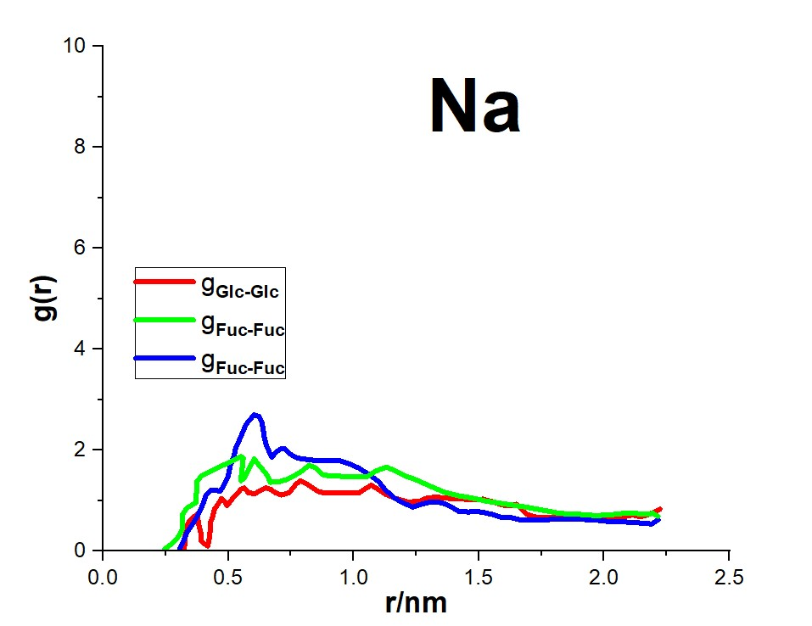
0.32787 | 0.18628 | 0.3178 | 0.15788 | 0.27294 | 0.14605
0.32787 | 0.31408 | 0.3329 | 0.35668 | 0.2981 | 0.27148
0.33541 | 0.48211 | 0.35512 | 0.52471 | 0.31529 | 0.42531
0.34044 | 0.56731 | 0.37524 | 0.67855 | 0.31529 | 0.53891
0.35512 | 0.65015 | 0.39034 | 0.83475 | 0.31529 | 0.72115
0.37524 | 0.73535 | 0.4025 | 0.98858 | 0.33541 | 0.86078
0.38279 | 0.51051 | 0.41005 | 1.09981 | 0.37021 | 0.96018
0.39034 | 0.37088 | 0.42765 | 1.19921 | 0.37273 | 1.15661
0.39034 | 0.21468 | 0.44485 | 1.21341 | 0.37273 | 1.36725
0.40501 | 0.14605 | 0.46749 | 1.18501 | 0.39285 | 1.49505
0.41759 | 0.10345 | 0.48216 | 1.31045 | 0.43269 | 1.59208
0.42262 | 0.20048 | 0.49977 | 1.48085 | 0.47252 | 1.69148
0.42514 | 0.31408 | 0.50732 | 1.69148 | 0.49977 | 1.74828
0.42765 | 0.41111 | 0.52199 | 1.87371 | 0.51948 | 1.80271
0.42765 | 0.56731 | 0.52954 | 2.04175 | 0.54967 | 1.87371
0.4373 | 0.67855 | 0.54212 | 2.18374 | 0.55931 | 1.84531
0.44485 | 0.83475 | 0.55931 | 2.38018 | 0.5547 | 1.62048
0.46246 | 0.96018 | 0.57189 | 2.51981 | 0.54967 | 1.39565
0.47252 | 1.04538 | 0.58698 | 2.60501 | 0.56434 | 1.45245
0.48719 | 0.97438 | 0.60166 | 2.70204 | 0.57692 | 1.57788
0.49474 | 0.90338 | 0.62178 | 2.67364 | 0.5895 | 1.70568
0.51487 | 1.03118 | 0.63436 | 2.54821 | 0.60417 | 1.83111
0.53709 | 1.14241 | 0.63939 | 2.40858 | 0.62178 | 1.70568
0.54967 | 1.22761 | 0.644 | 2.25238 | 0.644 | 1.57788
0.56434 | 1.25601 | 0.65155 | 2.09855 | 0.65658 | 1.49505
0.57943 | 1.15661 | 0.66161 | 1.98495 | 0.66665 | 1.36725
0.60669 | 1.14241 | 0.67419 | 1.85951 | 0.70396 | 1.38145
0.62681 | 1.19921 | 0.68887 | 1.95891 | 0.73625 | 1.42405
0.64904 | 1.25601 | 0.70899 | 2.02755 | 0.76853 | 1.50925
0.66916 | 1.22761 | 0.72618 | 2.02755 | 0.79369 | 1.59208
0.68887 | 1.15661 | 0.74882 | 1.91631 | 0.82346 | 1.70568
0.71151 | 1.11401 | 0.77356 | 1.84531 | 0.85323 | 1.63468
0.74128 | 1.15661 | 0.81591 | 1.81691 | 0.87335 | 1.52108
0.75637 | 1.24181 | 0.86832 | 1.78851 | 0.9006 | 1.49505
0.76853 | 1.32465 | 0.90815 | 1.78851 | 0.96056 | 1.48085
0.78866 | 1.39565 | 0.94798 | 1.78851 | 1.00291 | 1.46665
0.81339 | 1.33885 | 0.98278 | 1.73408 | 1.05532 | 1.48085
0.83603 | 1.25601 | 1.0201 | 1.64888 | 1.08509 | 1.57788
0.85826 | 1.18501 | 1.05742 | 1.53528 | 1.11234 | 1.63468
0.88341 | 1.15661 | 1.09976 | 1.38145 | 1.13247 | 1.66308
0.95805 | 1.15661 | 1.12744 | 1.21341 | 1.16727 | 1.59208
1.00542 | 1.15661 | 1.16475 | 1.04538 | 1.20458 | 1.49505
1.02261 | 1.15661 | 1.20458 | 0.94598 | 1.24441 | 1.42405
1.04274 | 1.22761 | 1.23687 | 0.87498 | 1.28425 | 1.33885
1.06999 | 1.31045 | 1.27167 | 0.93178 | 1.32156 | 1.25601
1.10228 | 1.21341 | 1.30647 | 0.97438 | 1.36139 | 1.17081
1.12744 | 1.12821 | 1.35385 | 0.96018 | 1.41884 | 1.09981
1.16727 | 1.04538 | 1.39116 | 0.87498 | 1.46621 | 1.05958
1.21716 | 0.97438 | 1.41884 | 0.79215 | 1.5333 | 0.98858
1.26412 | 0.98858 | 1.45867 | 0.77795 | 1.61296 | 0.93178
1.28676 | 1.04538 | 1.48844 | 0.79215 | 1.68759 | 0.87498
1.32408 | 1.07141 | 1.52324 | 0.76375 | 1.74755 | 0.82055
1.36139 | 1.05958 | 1.56055 | 0.72115 | 1.8247 | 0.74955
1.40374 | 1.03118 | 1.59326 | 0.66435 | 1.89178 | 0.73535
1.44106 | 1.03118 | 1.63057 | 0.66435 | 1.96432 | 0.70695
1.48089 | 1.01698 | 1.66537 | 0.62175 | 2.02637 | 0.72115
1.51569 | 1.03118 | 1.71527 | 0.62175 | 2.07375 | 0.74955
1.55804 | 0.97438 | 1.75761 | 0.62175 | 2.12616 | 0.74955
1.59326 | 0.91758 | 1.81212 | 0.63595 | 2.16096 | 0.73535
1.62806 | 0.90338 | 1.89682 | 0.63595 | 2.19576 | 0.74955
1.65028 | 0.93178 | 1.94923 | 0.62175 | 2.21547 | 0.69275
1.66789 | 0.84658 | 1.99157 | 0.60755
1.69514 | 0.72115 | 2.02637 | 0.58151
1.74001 | 0.66435 | 2.07375 | 0.58151
1.77481 | 0.66435 | 2.12113 | 0.56731
1.82973 | 0.66435 | 2.15845 | 0.55311
1.89682 | 0.65015 | 2.19073 | 0.53891
1.95677 | 0.66435 | 2.21547 | 0.62175
2.00415 | 0.67855
2.02889 | 0.66435
2.05866 | 0.66435
2.1161 | 0.72115
2.14335 | 0.67855
2.17312 | 0.72115
2.2008 | 0.77795
2.22302 | 0.83475

